VPP PHUONG NAM
 | CÔNG TY TNHH TM DV VPP PHƯƠNG NAM
 | Địa chỉ: B18/19K Nguyễn Văn Linh- Bình Hưng _ Bình Chánh, Tp. HCM
 | Điện thoại: (08)3758.4761 - 3758 3302 Fax: (08) 37583302 Email: phuongnam@vpppn.com Website: www.vppp.com

BẢNG BÁO GIÁ VĂN PHÒNG PHẨM
 |  |  |  | Tp.Hồ Chí Minh, Ngày 04 Tháng 07 Năm 2016
Kính gửi: Công Ty Cổ Phần Tân Việt Sin Food
Địa chỉ: A27/ 12 Quốc Lộ 50, Ấp 1, Xã Bình Hưng, H. Bình Chánh
Điện thoại : 37580995 (996)
Người giao dịch: Chị Ngân

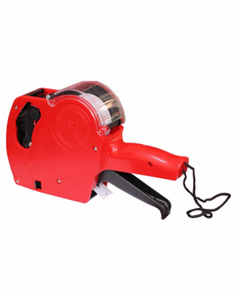
Công ty VPP Phương Nam xin gửi đến Qúy khánh hàng bảng báo giá như sau:
STT | TÊN HÀNG | Đ VT | SỐ LUỢNG | ĐƠN GIÁ | THÀNH TIỀN
1 | Máy bắn giá Hand MX5500 EOS | Cái | 2 | 143,000 | 286,000
2 | Khẩu trang y tế | Hộp | 6 | 30,000 | 180,000
3 | Chổi nhựa quét nước | Cây | 5 | 25,000 | 125,000
4 | Bông gòn y tế 25gr | Bịch | 2 | 3,000 | 6,000
5 | Pin Dura Cell AA (1vỹ =2viên) | Vỹ | 10 | 23,000 | 230,000
6 | Pin Tosiba AAA (1hộp =40viên) | Viên | 160 | 1,150 | 184,000
CỘNG |  |  |  |  | 1,011,000
THUẾ VAT 10% |  |  |  |  | 101,100
TỔNG CỘNG |  |  |  |  | 1,112,100

Quý công ty xem xét báo giá như trên. Mọi thắc mắc xin vui lòng liên hệ: (08)37584761 _ Kim Anh: 0908 44 64 82
Ghi chú:
* Xuất xứ: Hàng giao đúng theo nguồn gốc và xuất xứ của từng mặt hàng
* Giao hàng: Trong vòng 3 ngày hoặc linh động (trừ chủ nhật, ngày lễ) kể từ ngày nhận được Đơn đặt hàng
*Thời gian thanh tóan: 15ngày kể từ ngày nhận hóa đơn GTGT

 |  |  |  | Ngừoi lập phiếu
 |  |  |  | (Ký và ghi rõ họ tên)

 |  |  | Huỳnh Thị Trúc Ly

RẤT MONG NHẬN ĐƯỢC SỰ QUAN TÂM HỢP TÁC LÂU DÀI VỚI QUÝ CÔNG TY

